Sheet1
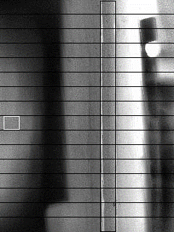
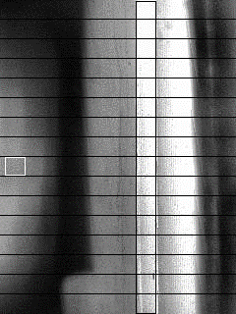
 | 0 | 1 | 2 | 3 | 4 | 5 | 6 | 7 | 8 | 9 | 10 | 11 | 12 | 13 | 14 | 15
Empty_ratio | 1.42138 | 1.42138 | 1.41509 | 1.39623 | 1.36478 | 1.33962 | 1.30818 | 1.28302 | 1.26415 | 1.22013 | 1.1761 | 1.12579 | 1.15723 | 1.13836 | 1.13208 | 1.08176
Full_ratio | 0.823129 | 0.843537 | 0.829932 | 0.768707 | 0.782313 | 0.795918 | 0.768707 | 0.761905 | 0.768707 | 0.768707 | 0.768707 | 0.768707 | 0.789116 | 0.768707 | 0.77551 | 0.761905
Empty_MIN | 1.08176 | 1.08176 | 1.08176 | 1.08176 | 1.08176 | 1.08176 | 1.08176 | 1.08176 | 1.08176 | 1.08176 | 1.08176 | 1.08176 | 1.08176 | 1.08176 | 1.08176 | 1.08176
Full_MAX | 0.84354 | 0.84354 | 0.84354 | 0.84354 | 0.84354 | 0.84354 | 0.84354 | 0.84354 | 0.84354 | 0.84354 | 0.84354 | 0.84354 | 0.84354 | 0.84354 | 0.84354 | 0.84354

